Sheet30
11. ТТТНИ

11.1. Індекси цін |  |  |  | (відсотків до попереднього року)
 | |2010 | 2012 | 2013 | 2014 | 2015 | 2016 | 2017
Індекс споживчих цін Індекс цін виробників | 109,4 | 100,6 | 99,7 | 112,1 | 148,7 | 113,9 | 114,4
промислової продукції Індекси цін реалізованої продукції сільського господарства сільськогосподарськими | 120,9 | 103,7 | 99,9 | 117,1 | 136,0 | 120,5 | 126,4
підприємствами Індекс цін на будівельно- | 130,0 | 106,8 | 97,1 | 124,3 | 154,5 | 109,0 | 111,5
монтажні роботи | 115,8 | 112,6 | 105,6 | 109,5 | 127,1 | 109,2 | 113,4

11.2. Індекси споживчих цін та цін виробників промислової продукції
у 2010-2017 роках

(грудень до грудня попереднього року; відсотків)

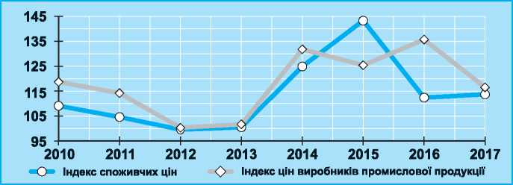

11.3. Індекси споживчих цін та цін виробників

(грудень до грудня попереднього року; відсотків)

г | 2010 | 2012 | 2013 | 2014 | 2015 | 2016 | 2017
Індекс споживчих цін Базовий індекс | 109,1 | 99,8 | 100,5 | 124,9 | 143,3 | 112,4 | 113,7
споживчих цін Індекс цін виробників | 107,9 | 100,8 | 100,1 | 122,8 | 134,7 | 105,8 | 109,5
промислової продукції Індекс цін на будівельно- | 118,7 | 100,3 | 101,7 | 131,8 | 125,4 | 135,7 | 116,5
монтажні роботи | 118,9 | 109,0 | 104,0 | 115,7 | 122,7 | 109,9 | 115,5

Україна у цифрах у 2017 році 97

Державна служба статистики України

